GG
LABORATORIO DE ENSAYO DE MATERIALES
FORMATO N° F-LEM-P-AG-19.01

 | MUESTRA |  | No OT | FECHA ENSAYO |  | REALIZADO

Standard Test Method for Sieve Analysis of Fine and Coarse Aggregates
ASTM C136/C136M-25

Tipo de muestra |  |  |  |  | Malla | Abertura | Masa ret.
Tamaño máximo de la particula, Visual (in) |  |  |  |  | Tamiz | (mm) | (g)
Forma de la particula |  |  |  |  | 3 in | 75.00
 |  |  |  |  | 2 1/2 in | 63.00
Granulometría Global |  |  |  |  | 2 in | 50.00
Masa muestra húmedo inicial total |  | g |  |  | 1 1/2 in | 37.50
Masa muestra seca |  | g |  |  | 1 in | 25.00
Masa muestra seca constante |  | g |  |  | 3/4 in | 19.00
Masa muestra seca lavada |  | g |  |  | 1/2 in | 12.50
 |  |  |  |  | 3/8 in | 9.50
Granulometria fraccionada |  |  |  |  | No. 4 | 4.75
Masa muestra húmedo inicial total |  | g |  |  | No. 8 | 2.360
Masa muestra seco inicial total |  | g |  |  | No. 10 | 2.000
Grueso |  |  |  |  | No. 16 | 1.180
Masa muestra seca |  | g |  |  | No. 30 | 0.600
Masa muestra seca constante |  | g |  |  | No. 40 | 0.425
Fino |  |  |  |  | No. 50 | 0.300
Masa muestra humedo Fino |  | g |  |  | No. 100 | 0.150
Masa muestra seco Fino |  | g |  |  | No. 200 | 0.075
Masa muestra húmedo Fracción |  | g |  |  | < 200 | 0.01
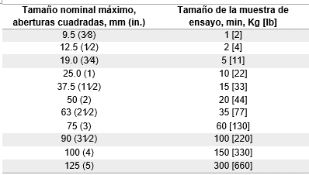
Masa muestra seco Fracción |  | g |  |  |  | Tabla de pesos minimos Ag. Grueso
Masa muestra seco constante Fracción |  | g
Contenido humedad Fracción |  | %
Masa muestra seco lavado Fracción |  | g

Error máximo permitido 0.3%
Masa muestra ANTES tamizado (g)
Masa muestra DESPUÉS tamizado (g)
Error de tamizado ((a-b)/(a)*100)

Equipo utilizado | Código
Balanza 0.1 g | EQP-0046 |  |  |  | Fuente: Elaboración propia basada en la Norma ASTM C136/C136M-19.
Horno | EQP-0049 |  |  |  | *Agregado Fino peso minimo 300 g seco
Revisado:
Fecha:
Aprobado:
Fecha:
Observación: ….............................................................................................................................................................

Página 1 de 1
Versión: 04 (2026-02-12) |  |  | Prohibido reproducir sin autorización

WEB: www.geofal.com.pe, E-MAIL: laboratorio@geofal.com.pe Av. Marañon 763, Los Olivos-Lima / Teléfono: 01 754-3070

